Hoja1
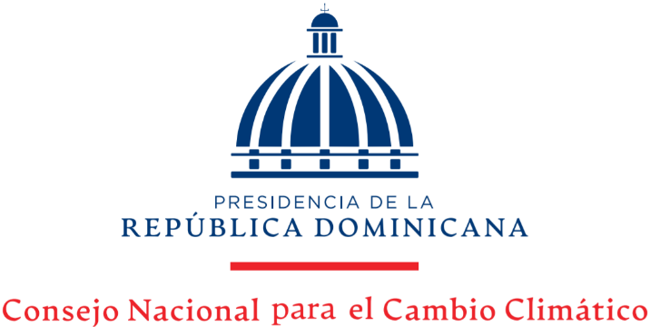

Estadísticas Solicitudes Recibidas OAI
Trimestre Enero-Marzo 2022

 |  |  | Respuesta
 |  |  | Resueltas |  | Rechazadas
Medio de solicitud | Recibidas | Pendientes | < 5 dias | 5 dias > | < 5 dias | 5 dias >
Fisica | 0 | 0 | 0 | 0 | 0 | 0
Electrónica | 4 | 0 | 4 | 0 | 0 | 0
311 | 0 | 0 | 0 | 0 | 0 | 0
Saip | 0 | 0 | 0 | 0 | 0 | 0
Total |  | 0 |  | 0 | 0 | 0

